Selección de Frecuencia
ANEXO 3 PROTOCOLO DE PRUEBA PARA EQUIPO DE RADIO
ePMP1000

Prueba de Interferncia

 | DESCRIPCION | CÓDIGO DE NODO | FRECUENCIA SELECCIONADA
 | ePMP1000 | HC-0315 | 5835

Procedimiento: Se utiliza la herramienta analizador de espectros de Cambium para seleccionar la frecuencia adecuada, la prueba tiene una duración de 10 minutos, se identifica la frecuencia libre de interferencia para operación, como evidencia se adjunta pantalla del analizador de espectros enfatizando el tiempo de medición, la frecuencia a emplear encerrado en cuadro de color verde y se indica el nivel de piso de ruido.

CAPTURA PANTALLA RADIO : ePMP1000
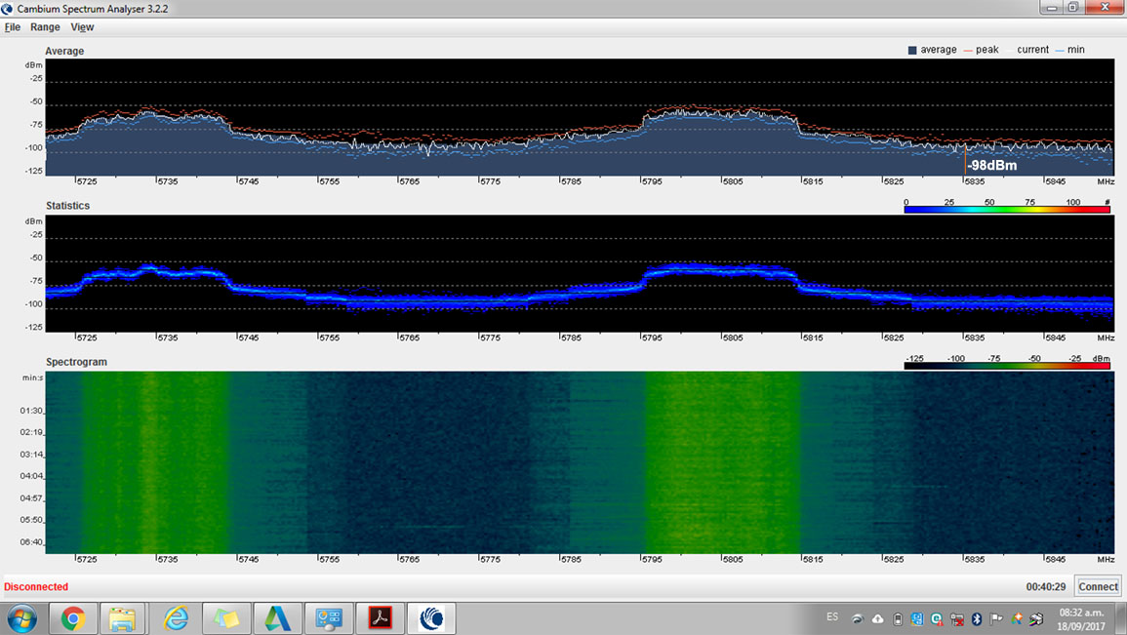

 | GILAT PERU |  | SIAE MICROELETTRONICA

